Прайс
Инструкция как сделать заказ в прайс листе. |  |  | Информация по доставке по направлениям.
ХОЗКОМПЛЕКТ 660048, Красноярский край, г. Красноярск, Караульная 5Г т/ф (391)2-55-11-58 многоканальный) E-mail:hozkom@mail.ru
 | Менеджер Котов Константин доб. 144 hozkom0@mail.ru |  |  | НОВИНКИ
 | Менеджер Потехина Елена доб. 122 hoz102@inbox.ru
 | Менеджер Соловьева Ольга доб. 110 soloveva-os@hozkom.ru
 | Менеджер Курчатова Ирина доб. 146 irina@hozkom.ru
 | Менеджер Старкова Ольга доб. 104 starkova-od@hozkom.ru
 | Менеджер Котов Роман доб. 107 kotov-rn@hozkom.ru

Прайс- лист от 19.03.2026 0:00:00
 |  |  | Скидка |  | Итого сумма | 0

Фотография | Код | Наименование товаров | Цена | Цена со скидкой | Заказ кол-во | Заказ сумма
 |  | Товары для сада и огорода
 |  | Товары для рассады
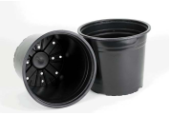 | 31057 | Горшок для рассады 0,75л (черный) /100/ (шт.) | 14.26 | 14.26 |  | 0
 | 31058 | Горшок для рассады 1л (черный) /100/ (шт.) | 14.96 | 14.96 |  | 0
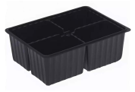 | 31059 | Кассета - вставка 4 ячеек (шт.) | 9.49 | 9.49 |  | 0
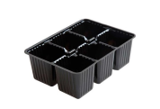 | 31060 | Кассета - вставка 6 ячеек для парника (шт.) | 9.39 | 9.39 |  | 0
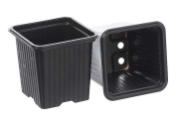 | 54945 | Горшок для рассады мягкий квадр. 9*9*10 см (100) (шт.) | 8.90 | 8.90 |  | 0
 | 54950 | Горшок для рассады 11*11*11см 0,85л (шт.) | 22.30 | 22.30 |  | 0
 | 116487 | Горшок для рассады мягкий квадр. 7*7*8 см 0,25л/100/ (шт.) | 4.40 | 4.40 |  | 0
 | 116488 | Горшок для рассады мягкий квадр. 8*8*8 см 0,3л/100/ (шт.) | 7.35 | 7.35 |  | 0
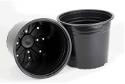 | 116490 | Горшок для рассады мягкий круг. 0,27л d9 h6,8 (100) (шт.) | 6.87 | 6.87 |  | 0
 | 116491 | Горшок для рассады мягкий круг. 0,50л d10 h8(100) (шт.) | 7.35 | 7.35 |  | 0
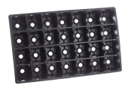 | 31061 | Кассета для рассады 28 ячеек (шт.) | 89.13 | 89.13 |  | 0
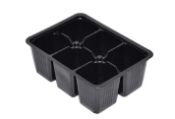 | 31062 | Кассета для рассады 6 ячеек для рассады 190*180 (шт.) | 15.42 | 15.42 |  | 0
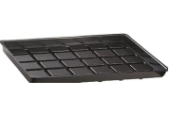 | 33607 | Поддон для миникассеты и вставки (шт.) | 89.24 | 89.24 |  | 0
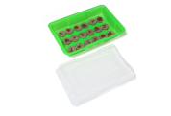 | 91224 | Минипарник с торфяными таблетками 42 мм, 18 шт./42/ (шт.) | 159.25 | 159.25 |  | 0
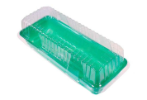 | 116495 | Парник для миникассет 2-местный (шт.) | 46.02 | 46.02 |  | 0
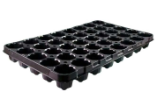 | 116496 | Кассета для рассады 40 ячеек (шт.) | 95.50 | 95.50 |  | 0
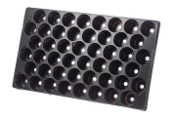 | 116497 | Кассета для рассады 48 ячеек (шт.) | 86.58 | 86.58 |  | 0
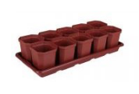 | 50063 | Набор для рассады Уфа 10горш. 410*170*90 М1010 /11/ (шт.) | 182.38 | 182.38 |  | 0
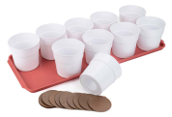 | 79727 | Рассадник 0,5 л (10 стаканчиков+поддон) /10/ (шт.) | 179.46 | 179.46 |  | 0
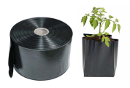 | 27737 | Рукав под рассаду п/э Ангарск, 150мк.110см*50м, черный /5/ (шт.) | 267.18 | 267.18 |  | 0
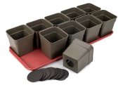 | 79728 | Рассадник 0,7л (10 стаканчиков+поддон) /10/ (шт.) | 195.10 | 195.10 |  | 0
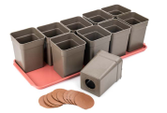 | 79729 | Рассадник 0,9л (10 стаканчиков+поддон) /10/ (шт.) | 224.00 | 224.00 |  | 0
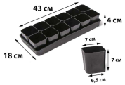 | 50086 | Рассадник /А/ №1 0,3 л (12 стаканчиков+поддон) /8/ (шт.) | 157.48 | 157.48 |  | 0
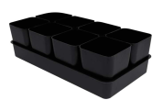 | 121159 | Рассадник /А/ №2 0,5 л (8 стаканчиков+поддон) /8/ (шт.) | 140.91 | 140.91 |  | 0
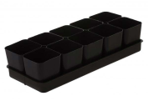 | 91788 | Рассадник /А/ №4 0,8 л (8 стаканчиков+поддон) /8/ (шт.) | 173.24 | 173.24 |  | 0
 | 79760 | Рассадник /А/ №5 0,7 л (10 стаканчиков+поддон) /8/ (шт.) | 192.15 | 192.15 |  | 0
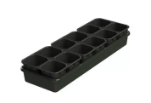 | 69434 | Рассадник 0,5 л (10 гнезд ) АП-346 /20/ (шт.) | 186.87 | 186.87 |  | 0
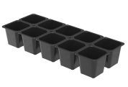 | 4020 | Рассадник 0,5 л (10 стаканчиков с вкладышем) АП-590 /30/ (шт.) | 120.34 | 120.34 |  | 0
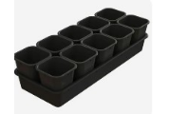 | 91245 | Рассадник 0,7 л (10 стаканчиков с вкладышем) АП-591 /24/ (шт.) | 135.31 | 135.31 |  | 0
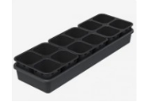 | 59301 | Рассадник 0,6 л (12 гнезд ) АП-117 /8/ (шт.) | 291.85 | 291.85 |  | 0
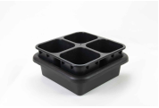 | 59300 | Рассадник 0,6 л (4 гнезда ) АП-116 /12/ (шт.) | 100.74 | 100.74 |  | 0
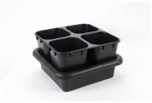 | 59302 | Рассадник 0,8 л (4 гнезда ) АП-118 /10/ (шт.) | 104.06 | 104.06 |  | 0
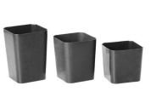 | 91789 | Стакан /А/ под рассаду 0,3л /150/ (шт.) | 8.80 | 8.80 |  | 0
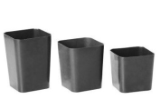 | 79761 | Стакан /А/ под рассаду 0,5л /150/ (шт.) | 11.84 | 11.84 |  | 0
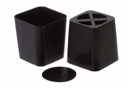 | 79762 | Стакан /А/ под рассаду 0,7л /150/ (шт.) | 14.03 | 14.03 |  | 0
 | 43656 | Стакан /А/ под рассаду 0,8л /150/ (шт.) | 16.47 | 16.47 |  | 0
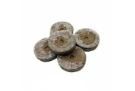 | 91777 | Таблетка JIFFY-7 торфянная, 24мм /2000/ (шт.) | 12.17 | 12.17 |  | 0
 | 79835 | Таблетка JIFFY-7 торфянная, 33мм /2000/ (шт.) | 11.58 | 11.58 |  | 0
 | 91778 | Таблетка JIFFY-7 торфянная, 39мм /1000/ (шт.) | 13.33 | 13.33 |  | 0
 | 79837 | Таблетка JIFFY-7 торфянная, 42мм /1000/ (шт.) | 11.82 | 11.82 |  | 0
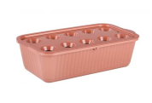 | 16537 | Ящик для выращивания лука, корич М6716 /20/ (шт.) | 127.68 | 127.68 |  | 0
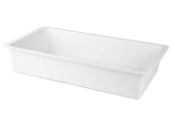 | 26802 | Ящик универсальный 230*420мм V-7л бел КП /10/ (шт.) | 155.05 | 155.05 |  | 0
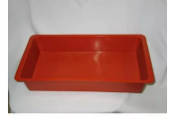 | 26803 | Ящик универсальный 230*420мм V-7л кр кор КП /10/ (шт.) | 155.05 | 155.05 |  | 0
 |  | Режим работы
 |  | Понедельник Пятница | с 9-00 до 17-30
 |  | Суббота | выходной
 |  | Воскресенье | выходной

Инструкция
Оформление заявки в прайс-листе.

1. С помощью фильтра в прайс-листе выбрать интересующий вас товар. Для этого нажать на кнопку как показано на рисунке(выделено красным) ниже:
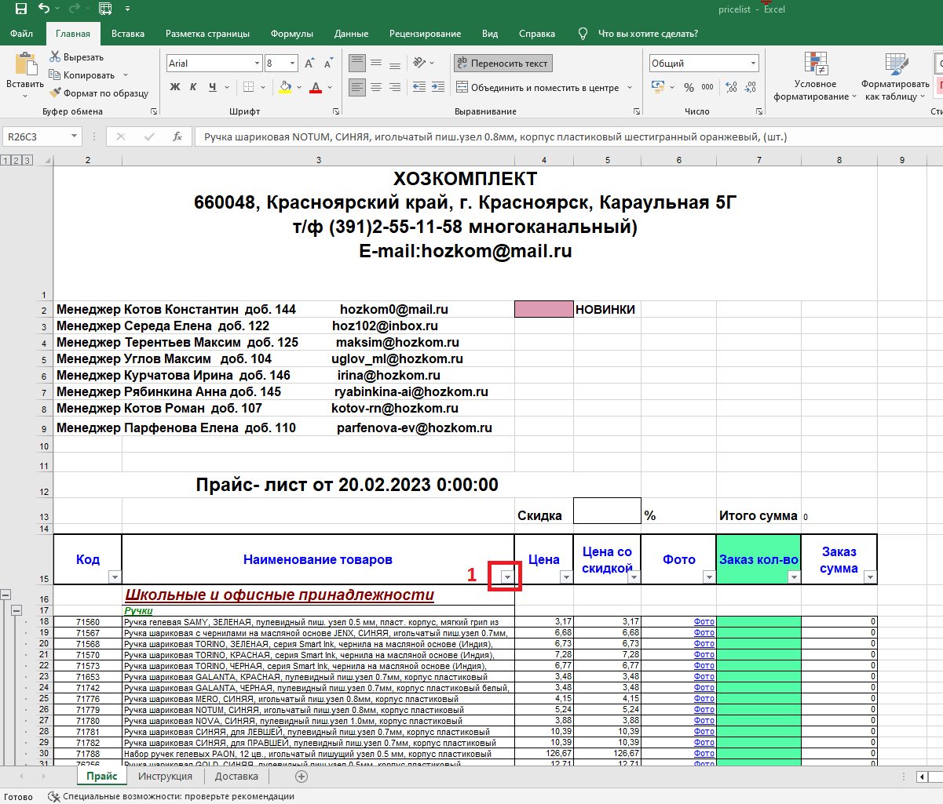

2. Далее в поле "поиск" ввести название товара, например "Ведро" и нажать кнопку "ОК", как показано на рисунке ниже, действия 2 и 3 (выделено красным)
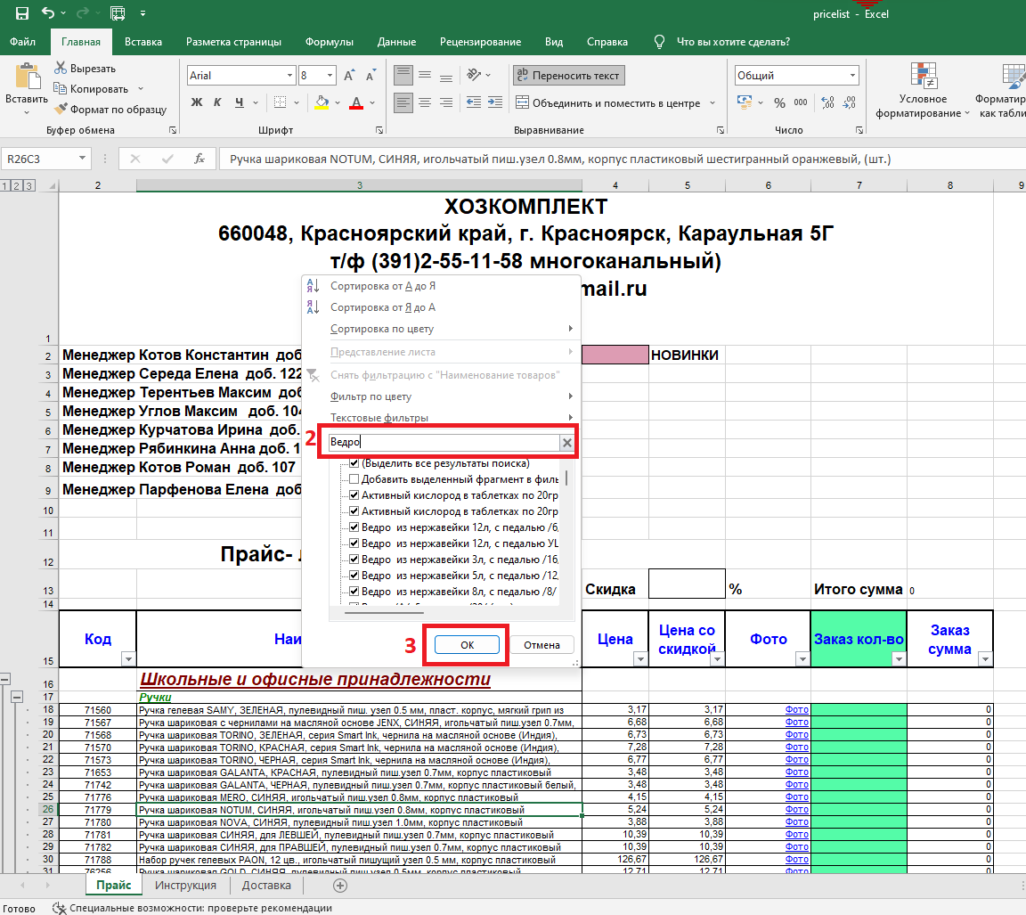

3. Далее в прайсе останутся все позиции товаров содержащие слово "ведро". Для заказа в столбце "Заказ кол-во" (Зелёный фон) укажите необходимое кол-во товаров. Пример на рисунке ниже:
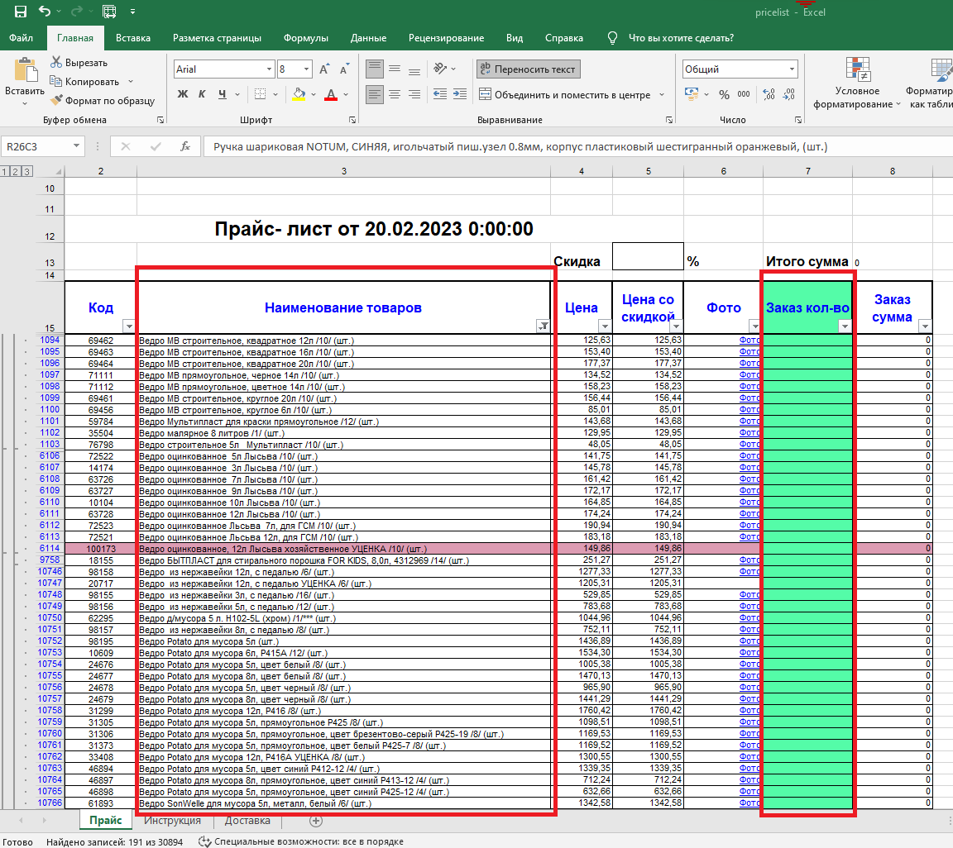

Для поиска и заказа других товаров, выполните действия с первого шага.

Для отмены фильтров, нажмите на кнопку, как показано на рисунке ниже:
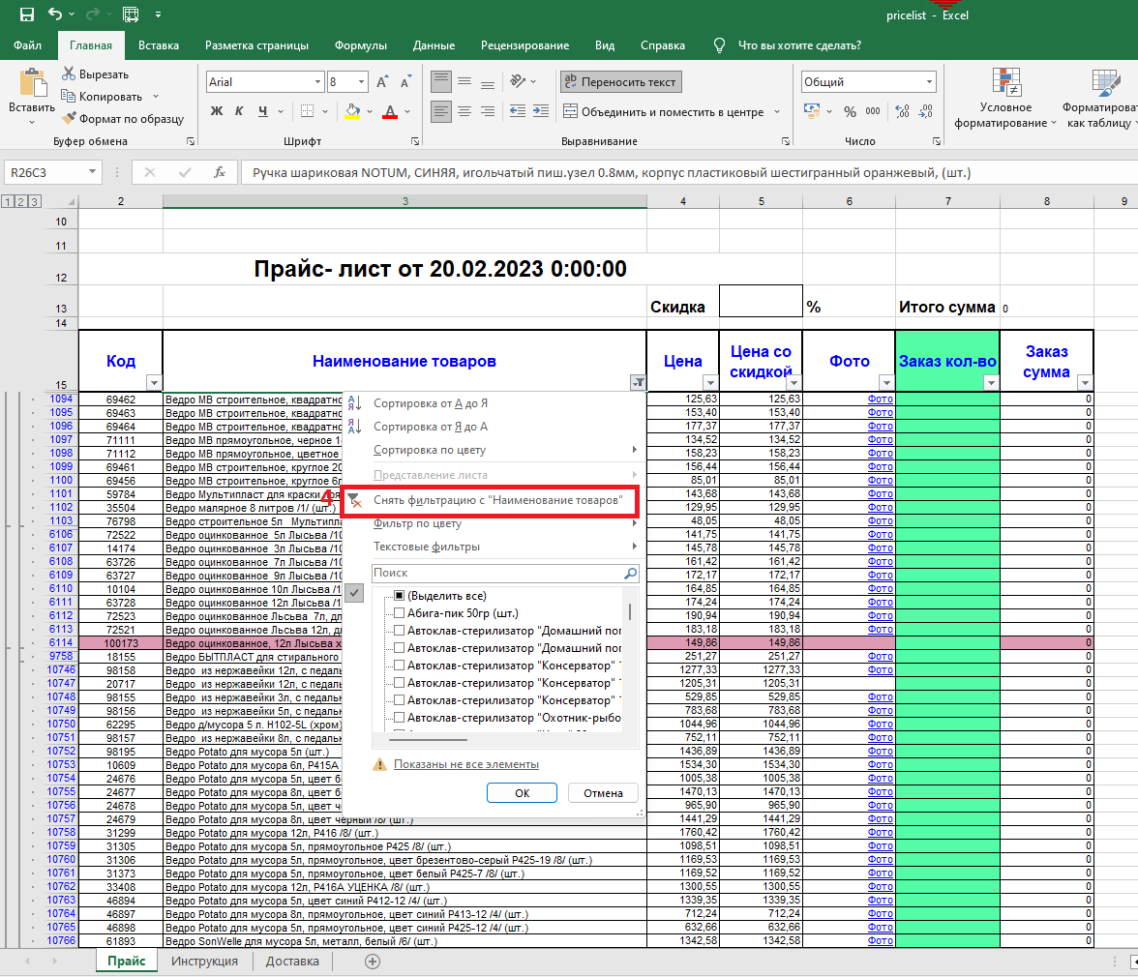

5. Далее сохраните файл и отправте на электронную почту менеджеру. Информация в шапке прайс листа.

